Фінансування
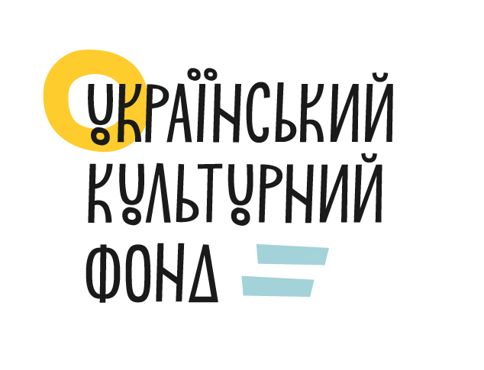
 |  |  |  |  |  |  | Додаток № 4
 |  |  |  |  |  |  | до Договору про надання гранту №_____________
 |  |  |  |  |  |  | від "____" _________________ 2025 року

Назва конкурсної програми: |  | Культура. Регіони
Назва ЛОТ-у: |  | ЛОТ 2. Реінтеграція культурою (Проєкти для прифронтових та деокупованих територій)
Назва Грантоотримувача: |  | Громадська організація "Агентство міжнародного співробітництва"
Назва проєкту: |  | Цифровий перформанс "Казкові світи України"
Дата початку проєкту: |  | червень 2025
Дата завершення проєкту: |  | 2025-10-30

 | ЗВІТ
 | про надходження та використання коштів для реалізації проєкту
 | за період з 02 червня 2025 року по 15 жовтня 2025 року

 | Загальна сума гранту |  | Загальна сума співфінансування |  |  |  |  |  |  | Загальна сума реінвестиції (дохід отриманий від реалізації книг, квитків, програм та інше) |  | Загальна сума всього проєкту
 |  |  | Кошти організацій-партнерів (повна назва організації) | Кошти державного та місцевих бюджетів (повна назва організації) | Кошти інших інстутиційних донорів | Кошти приватних донорів | Власні кошти організації-заявника | Загальна сума
 | % | грн. | грн. | грн. | грн. | грн. | грн. | % | грн. (ст.3+ст.4+ст.5+ ст.6+ст.7) | % | грн. | % | грн.
стовпці | 1 | 2 | 3 | 4 | 5 | 6 | 7 | 8 | 9 | 10 | 11 | 12 | 13
плановий бюджет | 94.88% | 965,140.00 | 0.00 | 0.00 | 0.00 | 0.00 | 52,100.00 | 5.12% | 52,100.00 | 0.00% | 0.00 | 100.00% | 1,017,240.00
фактичний бюджет | 94.88% | 965,140.00 | 0.00 | 0.00 | 0.00 | 0.00 | 52,100.00 | 5.12% | 52,100.00 | 0.00% | 0.00 | 100.00% | 1,017,240.00
профінансовано | 75.90% | 772,112.00 | 0.00 | 0.00 | 0.00 | 0.00 | 52,100.00 | 5.12% | 52,100.00 | 0.00% | 0.00 | 81.02% | 824,212.00
залишок до фінансування | 18.98% | 193,028.00 | 0.00 | 0.00 | 0.00 | 0.00 | 0.00 | 0.00% | 0.00 | 0.00% | 0.00 | 18.98% | 193,028.00

 | Склав: | Виконавчий директор |  |  |  |  |  |  | Сергій Миколайович Попов
 |  |  | посада |  |  | підпис |  |  | ПІБ

